フォーマット
ビエラスタジオ蒔田 事前ヒアリングシート
利用日 | 年 月 日（ ）～ 月 日（ ） |  |  |  |  |  |  |  |  |  |  |  | 利用区分 |  |  |  | 午前 ・ 午後 ・ 夜間 ・ 延長
利用施設 | □ | ビエラスタジオ |  |  |  |  | □ | ビエラキッチン |  |  |  | □ |  |  | その他 （ ）
催事名
利用者名・ 団体名
催事区分 ※複数可 | □ | 会議・会合 |  |  | □ | 発表会 |  |  | □ | コンサート |  |  |  | □ |  | 公演 |  | □ | 物販 |  | □ | 展示
スケジュール | 入館時間 |  |  | ： |  |  |  |  |  |  |  |  |  |  |  | 出演者人数 |  | 名（予定）
 | 設営等準備時間 |  |  | ： ～ ： |  |  |  |  |  |  |  |  |  |  |  | 来場者人数 |  | 名（予定）
 | 開催時間 |  |  | ： ～ ：
 | 撤収時間 |  |  | ： ～ ：
 | 退館時間 |  |  | ：
音響について | 持ち込み機材・楽器 |  |  |  |  |  |  |  | □ | あり |  |  |  | □ |  | なし
 | 楽器用マイクの使用 |  |  |  |  |  |  |  | □ | あり |  |  |  | □ |  | なし
 | 録音 |  |  |  |  |  |  |  | □ | あり |  |  |  | □ |  | なし |  | ※ 録音機材は施設に用意がないので、お持ち込みください。 操作は利用者でお願いします ※ 家庭用ビデオ・携帯電話等で撮る個人的なものは除く
照明について | 蛍光灯以外 バトン吊り照明の使用 ※ 操作は利用者でお願いします |  |  |  |  |  |  |  | □ | 基本照明 |  |  |  | □ |  | 演出照明 |  | 基本照明・・・下記図の基本ステージ位置を明るくする 照明（単色） 演出照明・・・基本照明＋色付きの照明
 |  |  |  |  |  |  |  |  | □ | なし（室内灯）
 | 下記基本ステージ位置以外に照明を当てる |  |  |  |  |  |  |  | □ | あり |  |  |  | □ |  | なし
 | 持ち込み機材 |  |  |  |  |  |  |  | □ | あり |  |  |  | □ |  | なし
その他 | ピアノ調律 |  |  |  |  |  |  |  | □ | あり |  |  |  | □ |  | なし
 | プロジェクター利用 |  |  |  |  |  |  |  | □ | あり |  |  |  | 接続器具 |  |  |  | □ | PC | □ | ブルーレイ |  | □ | 他
 |  |  |  |  |  |  |  |  | □ | なし
 | 会場設営・機材操作 人員 ※有料 |  |  |  |  |  |  |  | □ | 希望
ステージ位置
ステージ位置 いずれかにチェックをお願いします。 | 基本 |  | 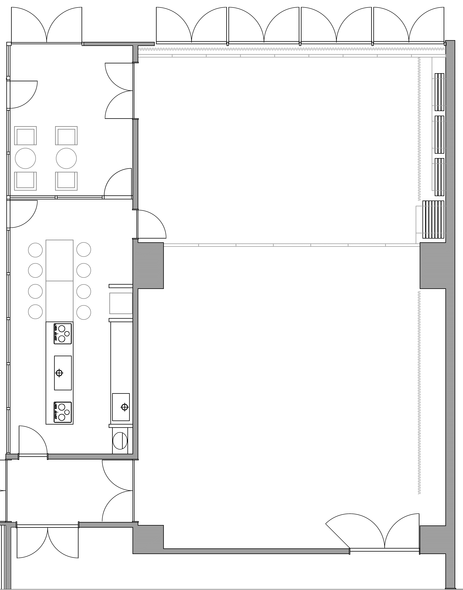 |  |  |  |  |  |  |  | 基本以外 |  | 位置を記入ください

 | □ |  |  |  |  |  |  |  |  |  | □

